L. Emergencia 2023
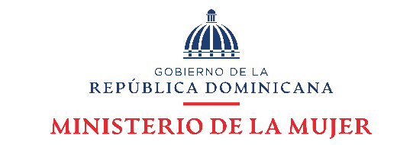

Departamento de Investigación y Estadística Observatorio de Igualdad y Equidad de Género

Datos estadísticos abril-junio 2023

Línea *212
Cuadro 1

República Dominicana: Número de llamadas a través de la Línea Mujer del Ministerio de la Mujer, por tipo de caso, según mes, abril-junio 2023
Mes | Número de atenciones | Tipos de casos
 |  | Caso aún abierto | Coordinación 911 | Orientación y/o Referimiento | Rescate
Total | 2919 | 407 | 1277 | 1199 | 36
Abril | 1112 | 143 | 504 | 449 | 16
Mayo | 949 | 135 | 418 | 390 | 6
Junio | 858 | 129 | 355 | 360 | 14
Fuente: Departamento de Investigación y Estadística del Ministerio de la Mujer.

Cuadro 2

República Dominicana: Número de llamadas a través de la Línea Mujer del Ministerio de la Mujer, por tipo de caso, según mes, 2023
Mes | Número de atenciones | Tipos de casos
 |  | Caso aún abierto | Coordinación 911 | Orientación y/o Referimiento | Rescate
Total | 5,487 | 763 | 2,804 | 1,862 | 58
Enero | 992 | 125 | 596 | 261 | 10
Febrero | 752 | 110 | 454 | 184 | 4
Marzo | 824 | 121 | 477 | 218 | 8
Abril | 1112 | 143 | 504 | 449 | 16
Mayo | 949 | 135 | 418 | 390 | 6
Junio | 858 | 129 | 355 | 360 | 14
Fuente: Departamento de Investigación y Estadística del Ministerio de la Mujer.

